Sheet1
P0: Ecosystem Governance & Trust Registry (การกำกับดูแลและขึ้นทะเบียนความน่าเชื่อถือ)

VCGA |  | Issuer / Verifier | Holder | Digital Wallet | Trust Registry | Schema Registry | VC Status Registry | DID Resolver | Audit Trail

 |  | 1.เริ่มกระบวนการ

 | 2. - เตรียมความพร้อมระบบ - สร้างกุญแจเข้ารหัส (did:web) - คำขอลงนามใบรับรอง (CSR)

 |  | 3.ยื่นคำขอขึ้นทะเบียน

4.ตรวจสอบคุณสมบัติ ทางกฎหมาย และ ทางเทคนิค 5.อนุมัติการขึ้นทะเบียน รูปที่ 1

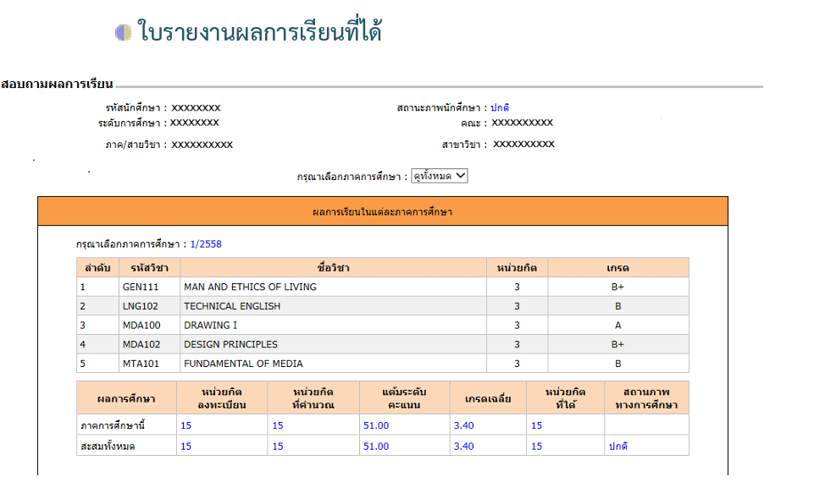

 |  |  |  |  | 6.บันทึกข้อมูล และ ประกาศความน่าเชื่อถือ | 7.บันทึกโครงสร้าง และแม่แบบเอกสาร |  |  | 8.บันทึกประวัติ การขึ้นทะเบียน

9.ออกใบรับรอง (Access Certificate) ในรูปแบบมาตรฐาน X.509

 |  | 10.- รับแจ้งผลการขึ้นทะบียน - รับใบรับรอง (Access Certificate)

 |  | 11.สิ้นสุดกระบวนการ

